六个常用和弦
弦名
六个常用和弦在标准调弦（EADGBE）下各弦实际发出的音高
 | 6弦 | 5弦 | 4弦 | 3弦 | 2弦 | 1弦

音高
 |  |  |  |  |  | ·
 | E | A | D | G | B | E
 | · | ·

和弦
音高
 |  |  |  |  |  | ·
 | 3 | 6 | 2 | 5 | 7 | 3
 | · | ·

 |  |  |  |  | · | ·
C和弦 |  | 1 | 3 | 5 | 1 | 3
需指按的弦△ | X | △ | △ | ○ | △ | ○

 |  |  |  |  | · | ·
Dm和弦 |  |  | 2 | 6 | 2 | 4
需指按的弦△ | X | X | ○ | △ | △ | △

 |  |  |  |  |  | ·
Em和弦 | 3 | 7 | 3 | 5 | 7 | 3
 | · | ·
需指按的弦△ | ○ | △ | △ | ○ | ○ | ○

 |  |  |  |  | · | ·
F和弦 | 4 | 1 | 4 | 6 | 1 | 4
 | ·
需指按的弦△ | △ | △ | △ | △ | △ | △

 |  |  |  |  |  | ·
G和弦 | 5 | 7 | 2 | 5 | 7 | 5
 | · | ·
需指按的弦△ | △ | △ | ○ | ○ | ○ | △

 |  |  |  |  | · | ·
Am和弦 |  | 6 | 3 | 6 | 1 | 3
 |  | ·
需指按的弦△ | X | ○ | △ | △ | △ | ○

C相关和弦
·
·
·
·
·
·
和弦 | 名称 | 根音 | 三音 | 五音 | 7/6音 | 九音 | 11音 | 13音 | 备注1 | 备注2
C和弦 | C | 1 | 3 | 5 |  |  |  |  | 1 3 5 1 3 | 4+3个半音
C小和弦 | Cm | 1 | b3 | 5 |  |  |  |  | 1 5 1 b3 5 | 3+4个半音，大→小：改变三音，三音降一个半音
·
C增和弦 | Caug | 1 | 3 | #5 |  |  |  |  | 1 3 #5 1 | 增和弦是两个大三度的和弦，Caug的音就是1 3 #5
·
·
C减和弦 | Cdim | 1 | b3 | b5 |  |  |  |  | 1 b5 b3 | 减和弦就是两个小三度的和弦，34品
·
·
C挂四和弦 | Csus4 | 1 | 4 | 5 |  |  |  |  | 1 4 6 1 4 | 挂四是挂去原三音，留四度音，1 3 5 变成了 1 4 5
·
C六和弦 | C6 | 1 | 3 | 5 | 6 |  |  |  | 1 3 5 1 3 | 六和弦在原三和弦上面加上六度音
C小六和弦 | Cm6 | 1 | b3 | 5 | 6 |  |  |  | 1 b3 6 1
·
·
·
·
C七和弦 | C7 | 1 | 3 | 5 | b7 |  |  |  | 1 3 b7 1 3 | 7和弦在原三和弦上面加上七度音（小三度） 七度音=根音+1个8度-1
C小七和弦 | Cm7 | 1 | b3 | 5 | b7 |  |  |  | 1 5 b7 b3 5
C大七和弦 | Cmaj7 | 1 | 3 | 5 | 7 |  |  |  | 1 3 7 | 大7和弦在原三和弦上面加上七度音（大三度），234品
·
·
·
C九和弦 | C9 | 1 | 3 | 5 | b7 | 2 |  |  | 1 2 b7 2 3 | 九和弦在原三和弦上面加上七度和九度音 九度音=根音+1个8度+1
C小九和弦 | Cm9 | 1 | b3 | 5 | b7 | 2 |  |  | 1 b3 b7 2
·
C七减五和弦 | C7-5 | 1 | 3 | b5 | b7 |  |  |  | 1 b5 3 b7 | C7-5就是在C7的基础上将5度音降低，八九十11品
·
C小七减五和弦 | Cm7-5 | 1 | b3 | b5 | b7 |  |  |  | 1 b5 b7 b3
·
·
·
·
C大九和弦 | Cmaj9 | 1 | 3 | 5 | 7 | 2 |  |  | 1 3 7 2
·
·
·
·
C十一和弦 | C11 | 1 | 3 | 5 | b7 | 2 | 4 |  | 1 4 b7 3 5 2 | 十一和弦就是在原九和弦的基础上加一个3度；八九十品
·
·
C小十一和弦 | Cm11 | 1 | b3 | 5 | b7 | 2 | 4 |  | 1 4 b7 b3 5 2 | 八九十品
·
C十三和弦 | C13 | 1 | 3 | 5 | b7 | 2 | 4 | 6 | 1 3 b7 2 6 | 十一和弦+一个3度；
·
C七挂四和弦 | C7sus4 | 1 | 4 | 5 | b7 |  |  |  | 1 4 b7 1
C减七和弦 | Cdim7 | 1 | b3 | b5 | bb7 |  |  |  | 1 b5 6 b3 | bb7即6，二三四品

C相关和弦指法图
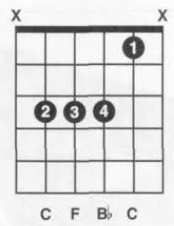
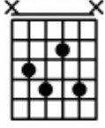
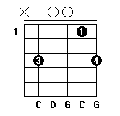
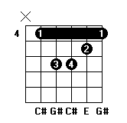
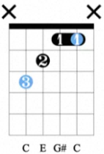
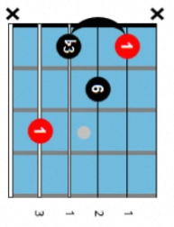
C | Cm | Caug | Cdim | Csus4 | C6 | Cm6 | C7 | Cm7
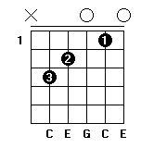
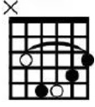
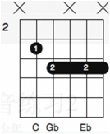
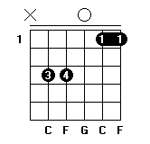
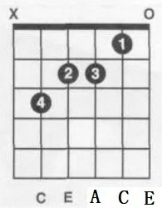
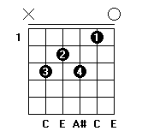
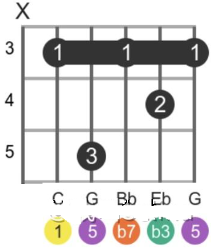

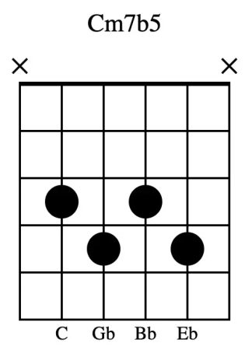
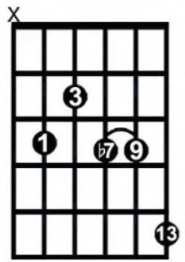
Cmaj7 | C9 | Cm9 | C7-5 | Cm7-5 | Cmaj9 | C11 | Cm11 | C13
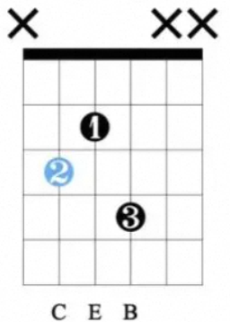
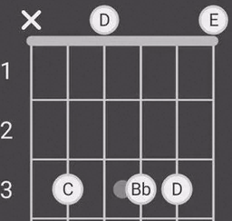
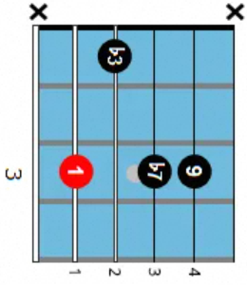
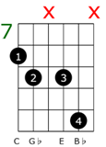
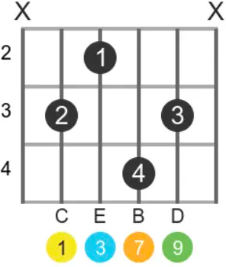
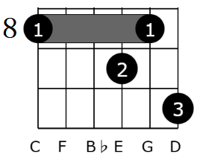
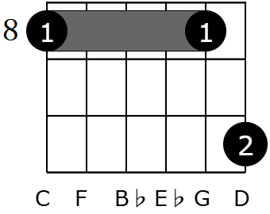

C7sus4 | Cdim7 | Csus2 | #Cm

